Plan1
ORÇAMENTO DE EQUIPAMENTO PARA A OFICINA CHAVE DE RODAS
 |  | LOCAL: SUBMARINO www.submarino.com.br | LOCAL: magazineluiza www.magazineluiza.com.br | LOCAL: AMERICANAS www.americanas.com.br

 |  | Cód.24481292 | Cód.741160400 | Cód.24443627
FOTO ILUSTRATIVA ==> |  | 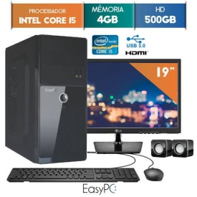 | 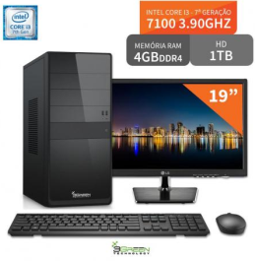
MODELO / MARCA |  | EasyPC | 3green | EasyPC
ITEM | COMPONENTE | ORÇAMENTO-1 | ORÇAMENTO-2 | ORÇAMENTO-3
1. | PROCESSADOR | INTEL CORE I5 | INTEL CORE I3 | INTEL CORE I5
2. | CAPACIDADE MEMÓRIA RAM | 4GB | 4GB | 4GB
3. | TAMANHO DO DISCO RIGIDO | 500GB | 1TB | 500GB
4. | PERIFÉRICOS | TECLADO + MOUSE | TECLADO + MOUSE | TECLADO + MOUSE
5. | MONITOR | MONITOR 19" | MONITOR 19" | MONITOR 19"
6. | ACESSÓRIOS | CAIXA DE SOM | NÃO | CAIXA DE SOM

PREÇO: |  | 1614,05 R$ | 1839,00 R$ | 1490,55 R$

